Custos
CALCULADORA DE CUSTOS DE IMPRESSAO 3D
CÁLCULO RAPIDO
Valores da peça (dado pelo fatiador) |  |  |  |  |  | RESULTADOS
 | Comprimento utilizado | 10000 | mm
 | Tempo de impressão | 10 | hrs | 0 | minutos | Valor final | R$216.01
 | Diâmetro do filamento | 1.75 | mm
 | Densidade | 1.04 | g/cm³
 | Área do diâmetro do filamento | 2.405 | mm²
Tabela de custos OPEN SOURCE | Peso estimado | 25 | grs

CÁLCULO DETALHADO

Observações

Atenção ás cores das celulas | Não editar
 | Não editar
 | ddd

Acessórios
CUSTOS E PROPRIEDADES DOS MATERIAIS

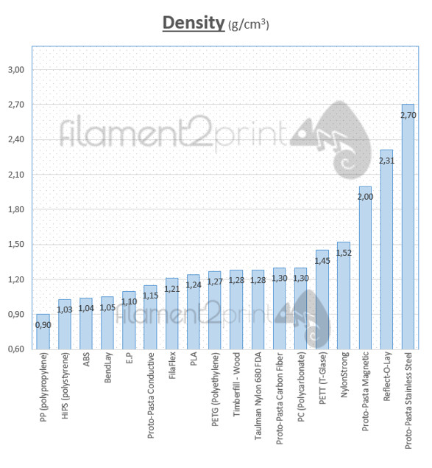
MATERIAL | Valor + FRETE | Densidade (g/m³) | Diam. Filamento
ABS Comum | R$ 124.90 | 1.04 | 1.75
ABS Barato | - | 1.04 | 1.75
ABS Premium | - | 1.04 | 1.75
PLA Premium | - | 1.24 | 1.75
PLA Comum | R$ 161.90 | 1.24 | 1.75
PLA Barato | - | 1.24 | 1.75
Tritan | R$ 259.90 | - | 1.75
PETG | R$ - | 1.25 | 1.75

